关系图
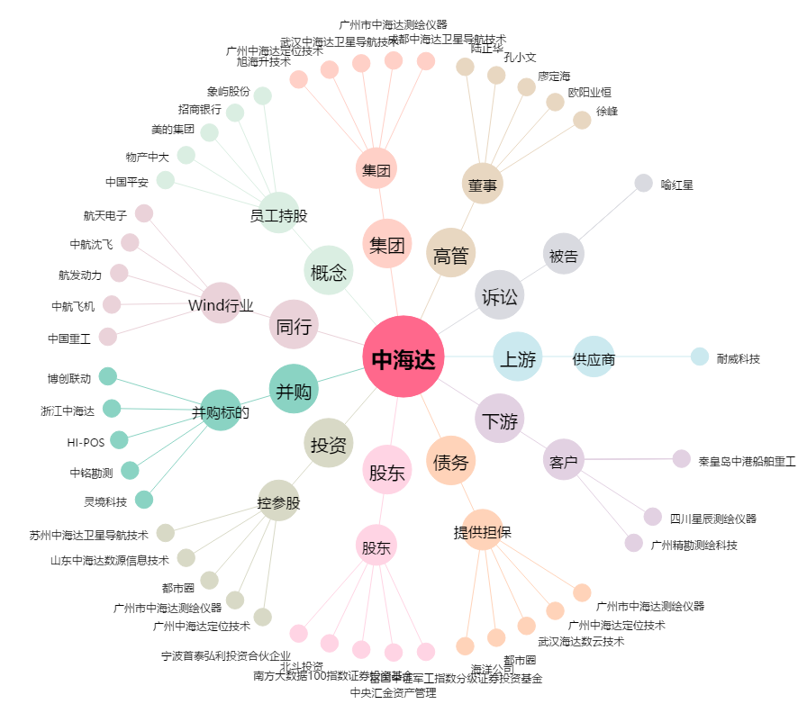
中海达[300177.SZ] - 关系概览图

